Var1
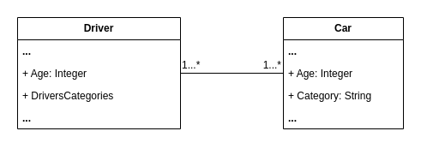
1 | Приведите пример супертипа сущности, не имеющего собственных экземпляров.

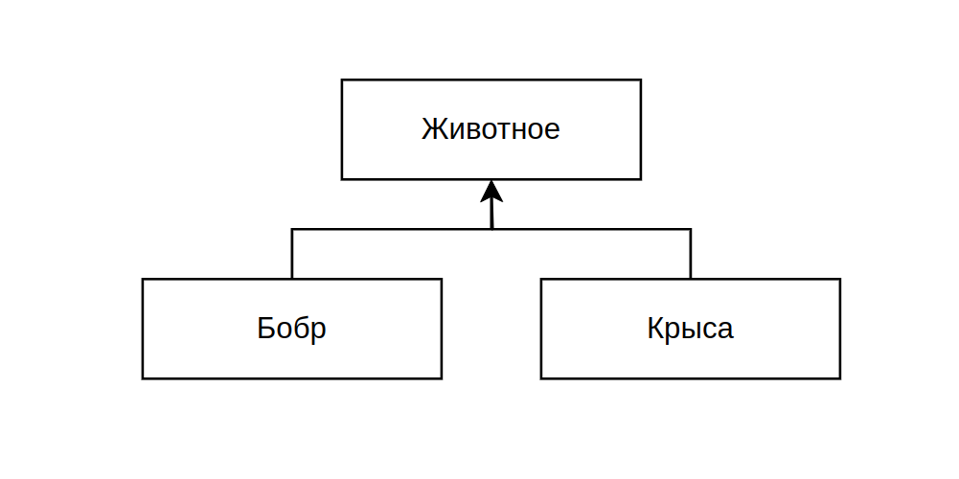

2 | Мобильный телефон может находится во взаимоисключающих связях с магазином, если он еще не продан, с пользователем,
 | если он уже куплен, и с сервисом, если он поломан и сдан в ремонт. Как избавиться от взаимоисключающих связей
 | при проектировании БД , хранящей информацию об экземплярах сущности "мобильный телефон"?

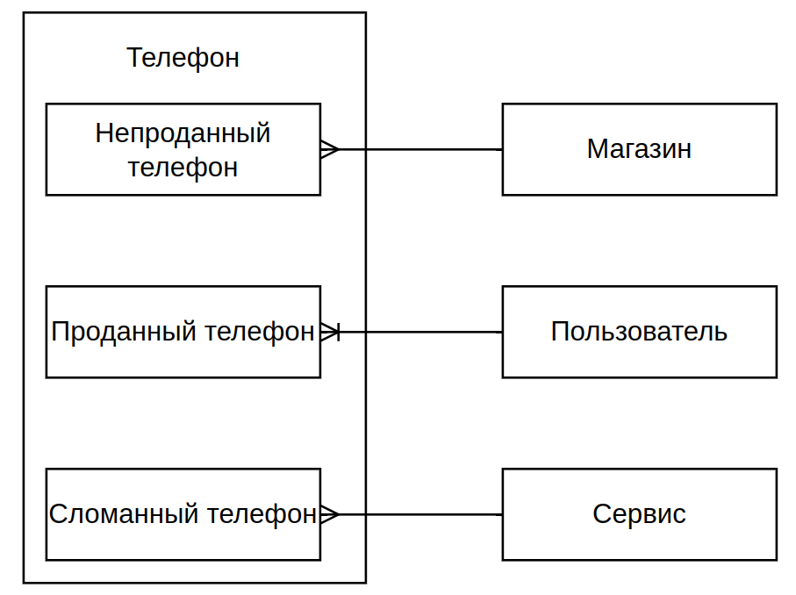
 |  | Комментарий по поводу связей:
 |  | Непроданных телефонов у магазина много, а вот у телефона магазин один

 |  | Проданный телефонов у пользователя может быть много, а вот у проданного телефона владец только 1

 |  | У сервиса много сломанных телефонов

3 | Составьте диаграмму прецедентов для своего проекта. Дополните ею документацию.

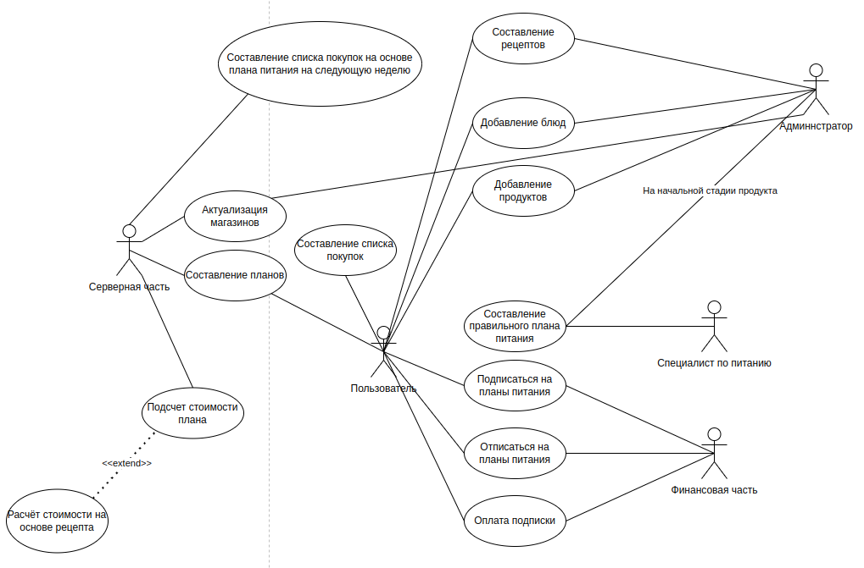

4 | Маша работает в отделе разработки в Департаменте ИТ, в котором также есть отдел тестирования и отдел поддержки. В компании, где работает Маша всего 4 департамента:
 | ИТ, финансы, кадры и маркетинг. Постройте диаграмму объектов для компании, в которой работает Маша.

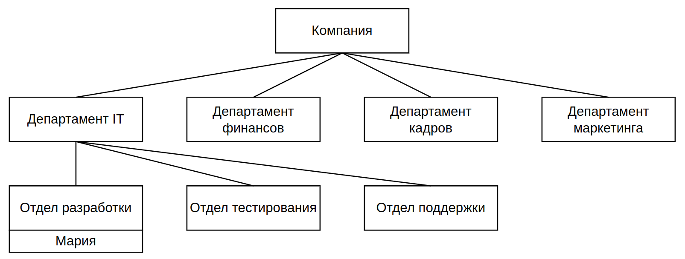

5 | Постройте диаграмы последовательностей и взаимодействия для кофемолки.

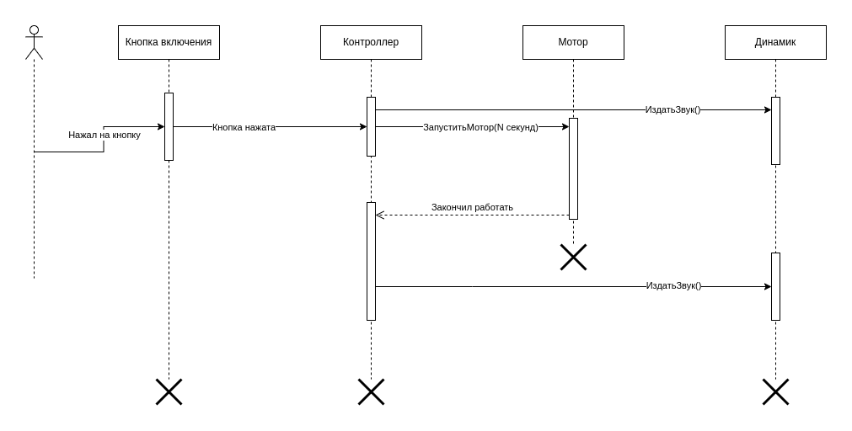

S
6 | Постройте диаграмму состояния для сдачи на водительские права.

7 | Постройте диаграму активности для покупок продуктов в супермаркете по списку. Предусмотрите хотя бы два действия в параллель на каком-нибудь этапе.
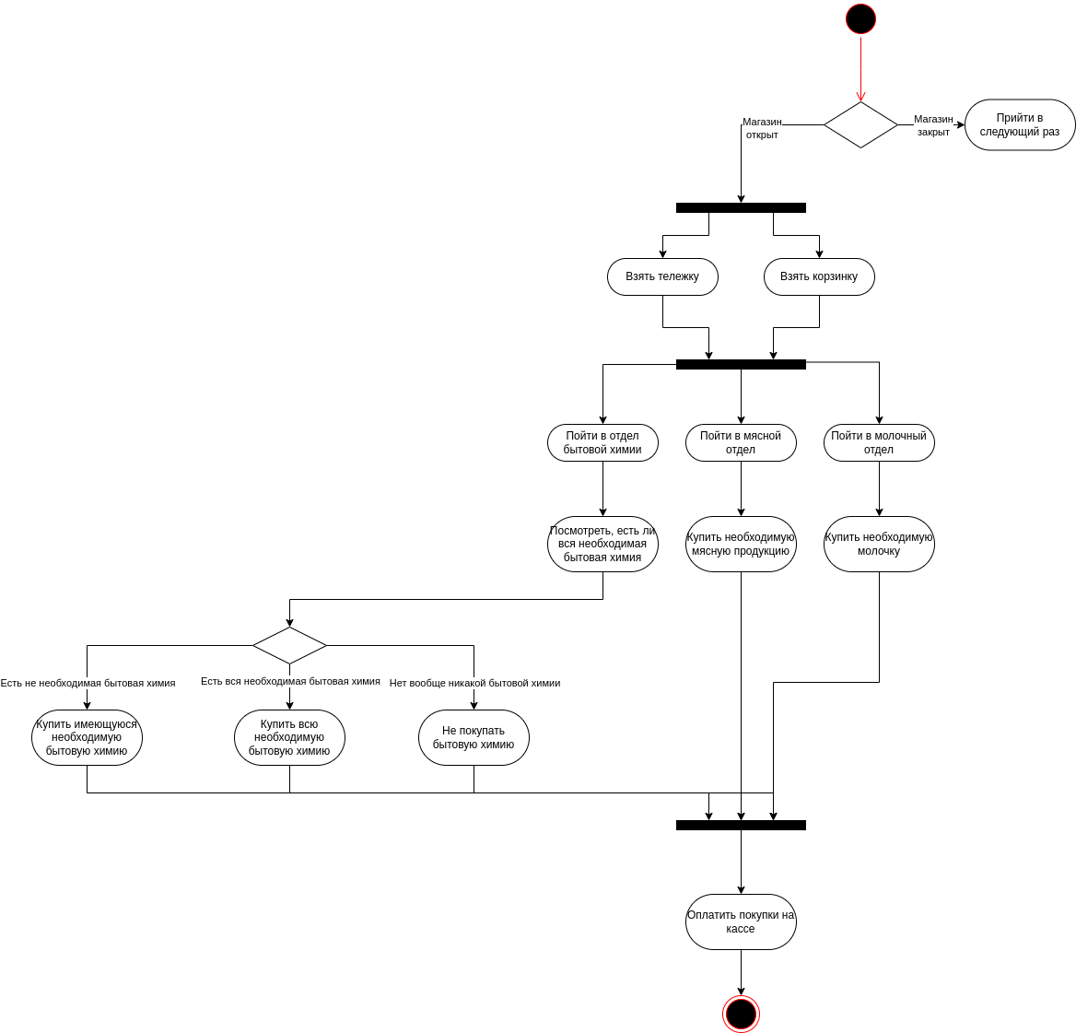

 |  |  | Можно сделать аналогичные выборы для всех отделов, добавить ещё отделы, но я подумал, что одного примера будет достаточно

8 | Маша открыла бюро гадания Таро. У нее есть две штатные гадальщицы и 5 онлайн гаданий. Придумайте диаграмму классов для хранения информации о Машином бюро.

9 | Пусть дана диаграмма классов для водителей автомобилей и транспортных средств.
 | Напишите на языке OCL условие того, что водителю не может быть меньше 18 лет. Также напишите условие того, что автомобиль не может быть старше 30 лет.

 | context Driver inv:
 | self.Age >= 18

 | context Car inv:
 | self.Age <= 30

10 | Для предыдущей задачи перестройте диаграмму классов так, чтобы можно было написать условие того, что категория ТС должна соответствать категории прав.
 | Напишите это условие на OCL.

 | context Driver inv:
 | self.Age >= 18 and self.DriversCategories→includes(car: Car | car.Category)

